úvod
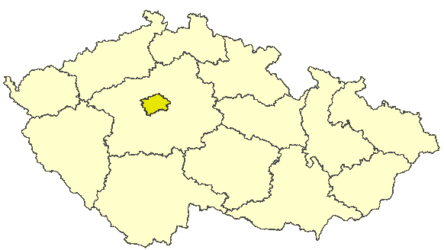
Hlavní město Praha

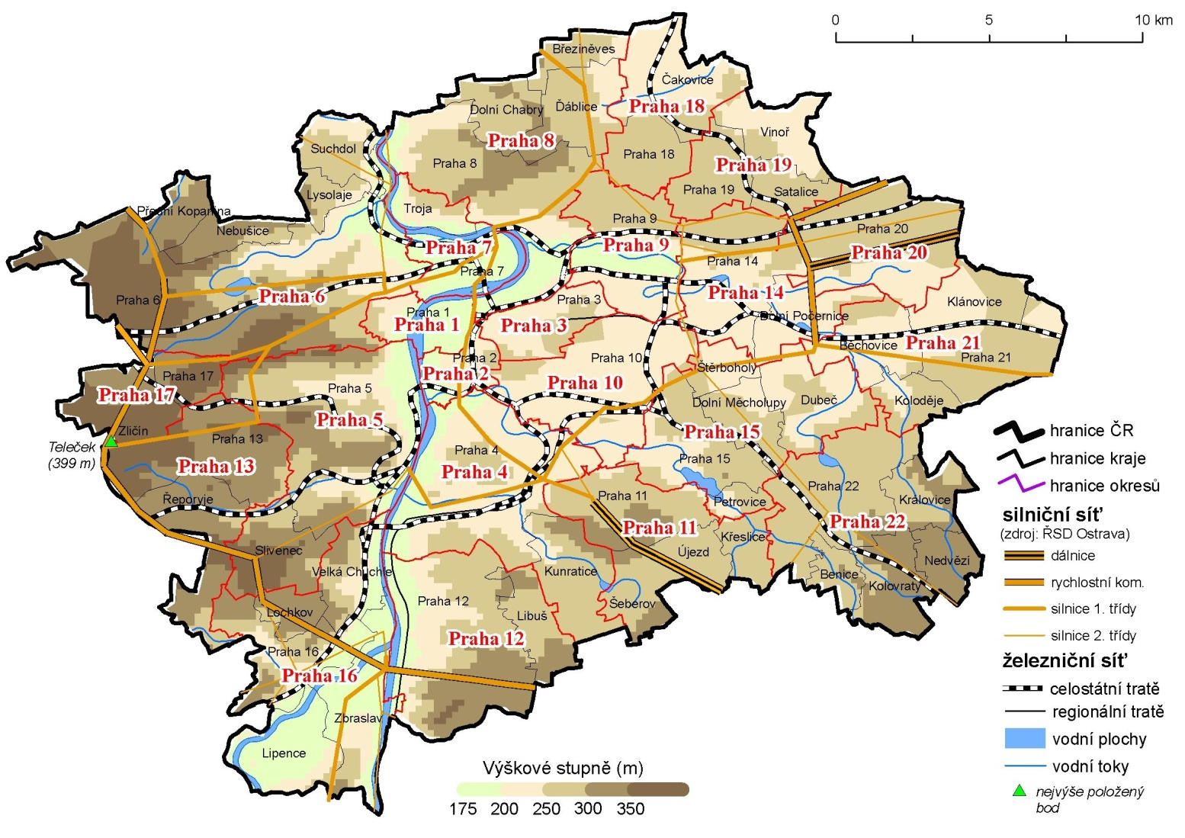

Porovnání vybraných krajských údajů s Českou republikou v roce 2012
Dopravní nehody na 1 000 obyvatel | 184.71900028
Místa v domovech pro seniory na 1 000 obyv 65let a starších | 50.570788306
Průměrný starobní důchod žen | 109.45614394
Průměrný starobní důchod mužů | 105.189153
Dokončené byty na 1 000 obyvatel | 115.39350679
Podíl uchazečů o zaměstnání se základním vzděláním | 65.817846957
Podíl uchazečů o zaměstnání do 25 let | 83.756176697
Míra nezaměstnanosti | 48.330110591
Podíl zaměstnaných ve službách (CZ-NACE) | 136.77011077
Průměrná hrubá měsíční mzda | 133.02007009
Míra ekonomické aktivity - ženy | 105.7799112
Míra ekonomické aktivity - muži | 105.83791165
Průměrný věk - ženy | 101.63164352
Průměrný věk - muži | 101.29842635
Zemřelí na novotvary na 100 000 obyvatel | 97.830484395
Zemřelí na nemoci oběhového systému na 100 000 obyvatel | 95.227545942
Potraty na 100 narozených | 84.619327581
Podíl živě narozených mimo manželství | 86.337765168
Živě narození na 1 000 obyvatel | 110.3263345
Podíl obyvatel 65 let a starších | 104.99420208
Podíl obyvatel do 25 let | 89.288877765
Podíl lesních pozemků | 30.584077579
Podíl orné půdy | 77.937353408

